Hoja1
 | Autoclaves
 | Descripción | Referencia | Cantidad
 | Breaker CHINT dos polos 1A. |  | 1
 | Rele 220VAC 11 pines con base. | HF | 1
 | Microswitch pequeño - Pivote largo roscado (para panel). | M3C | 1 | 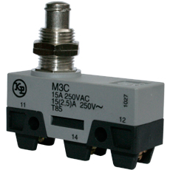
 | Piloto Azul a 220VAC. |  | 1
 | Piloto Verde a 220VAC. |  | 1
 | Piloto rojo a 220VAC. |  | 2
 | Pulsador plastico emergencia saliente, cabea Ø40mm. | S2ER-E3RB | 1 | 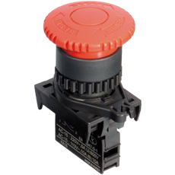
 | Interruptor de balancín 1 polo 27.9x13.5mm ON-OFF | 27135 / RL1-611 | 1 | 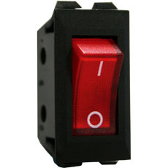
 | Encauchetado 4x12 Centelsa. |  | 6m
 | Control de nivel Ref:53400. | 53400 / EQ220R | 1 | 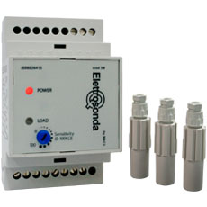
 | Cable siliconado #12. |  | 6m
 | Rele de estado solido | HF 4-32VDC---25A-240VAC. | 1
 | Breaker CHINT dos polos | 16A. | 1
 | Rele termico CHINT | 4-6 A. | 1
 | Cable #18 negro Centelsa. |  | 1 Rollo(100m)
 | Regleta de polietileno transparente 15A. |  | 3
 | Clavija industrial de seguridad 1/4 de giro 20A NEMA | L14-20P | 1
 | Toma industrial de seguridad 1/4 de giro 20A NEMA | L14-20R | 1

Ingenieros | Faiver H. Trujillo G | Juan David Piñeros E | 2014- Abr-15

